JUSTICIA -SEG-CONV-
ALCALDIA MUNICIPAL DE PITALITO- HUILA
RENDICIÓN DE CUENTAS - 2017
Plan de Desarrollo municipal "Somos Pitalito territorio Ideal"

SECTOR PDM: JUSTICIA SEGURIDAD Y CONVIVENCIA CIUDADANA | EVIDENCIA FOTOGRAFICA Y/O MATERIAL PROBATORIO

META PRODUCTO: | 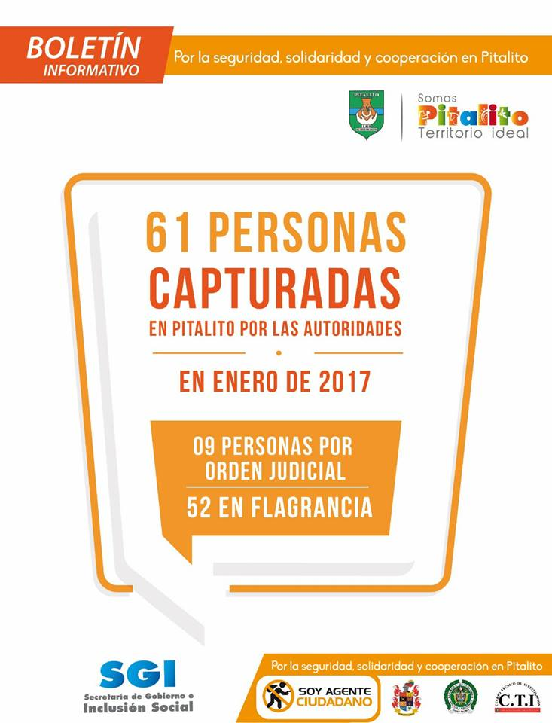
1 observatorio del delito creado e implementado en el Municipio de Pitalito durante el cuatrienio.
DESCRIPCIÓN DE LA ACTIVIDAD REALIZADA
El observatorio del delito se encuentra en ejecución, y ha sido una herramienta que permite identificar las zonas mas vulnerables y los delitos mas comunes, elementos importantes para diseñar acciones de contingencia.
FECHA DE REALIZACION DE LA ACTIVIDAD
Todo el año
RECURSOS INVERTIDOS
$21,926,678
MEDICION COSTO BENEFICIO
Identificación de zonas algidas y facilita la toma de decisiones a la hora de implementar los esquemas de seguridad, acciones que conllevan a mejorar la calidad de vida de los laboyanos
% CUMPLIMIENTO DE LA META PRODUCTO
100%

ALCALDIA MUNICIPAL DE PITALITO- HUILA
RENDICIÓN DE CUENTAS - 2017
Plan de Desarrollo municipal "Somos Pitalito territorio Ideal"

SECTOR PDM: JUSTICIA SEGURIDAD Y CONVIVENCIA CIUDADANA | EVIDENCIA FOTOGRAFICA Y/O MATERIAL PROBATORIO

META PRODUCTO: | 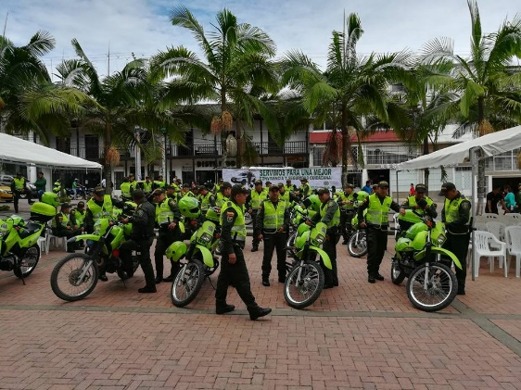 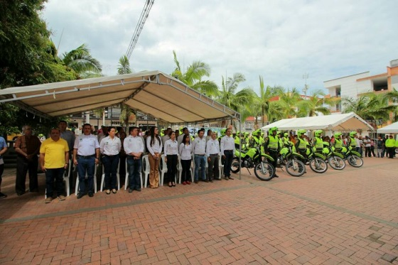
Realizar un programa de apoyo a la fuerza pública y/u organismos de seguridad, en dotación y funcionamiento cada año
DESCRIPCIÓN DE LA ACTIVIDAD REALIZADA
En el año 2017 se garantizó el adecuado funcionamiento y operatividad de la Policía del Municipio.
FECHA DE REALIZACION DE LA ACTIVIDAD
enero a diciembre
RECURSOS INVERTIDOS
$354,000,000
MEDICION COSTO BENEFICIO
Mejora los tiempos de respuesta ante los llamados de emergencia por parte de las comunidades y ayuda a incrementar el control en zona urbana y rural del municipio
% CUMPLIMIENTO DE LA META PRODUCTO
100%

ALCALDIA MUNICIPAL DE PITALITO- HUILA
RENDICIÓN DE CUENTAS - 2017
Plan de Desarrollo municipal "Somos Pitalito territorio Ideal"

SECTOR PDM: JUSTICIA SEGURIDAD Y CONVIVENCIA CIUDADANA | EVIDENCIA FOTOGRAFICA Y/O MATERIAL PROBATORIO

META PRODUCTO: | 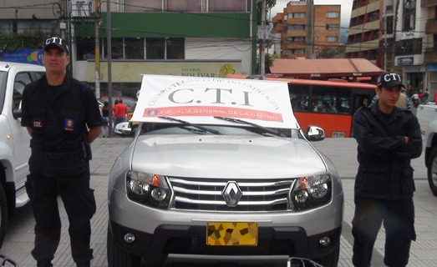
Adquirir 2 KIT tecnológicos para fortalecer las labores de inteligencia de los organismos de seguridad en el cuatrienio.
DESCRIPCIÓN DE LA ACTIVIDAD REALIZADA
Compra de un vehículo para el CTI
FECHA DE REALIZACION DE LA ACTIVIDAD
Noviembre
RECURSOS INVERTIDOS
$68,929,560
MEDICION COSTO BENEFICIO
% CUMPLIMIENTO DE LA META PRODUCTO
100%

ALCALDIA MUNICIPAL DE PITALITO- HUILA
RENDICIÓN DE CUENTAS - 2017
Plan de Desarrollo municipal "Somos Pitalito territorio Ideal"

SECTOR PDM: JUSTICIA SEGURIDAD Y CONVIVENCIA CIUDADANA | EVIDENCIA FOTOGRAFICA Y/O MATERIAL PROBATORIO

META PRODUCTO: | 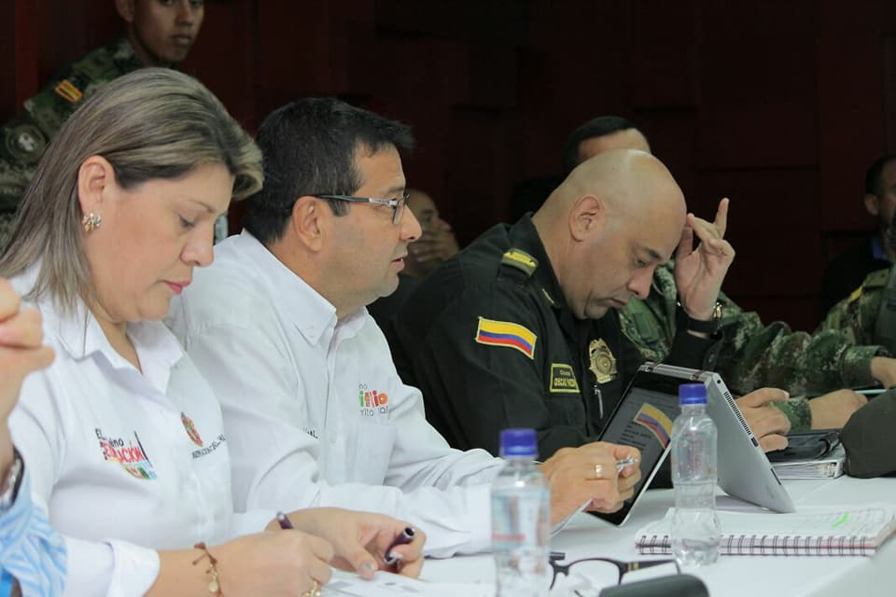 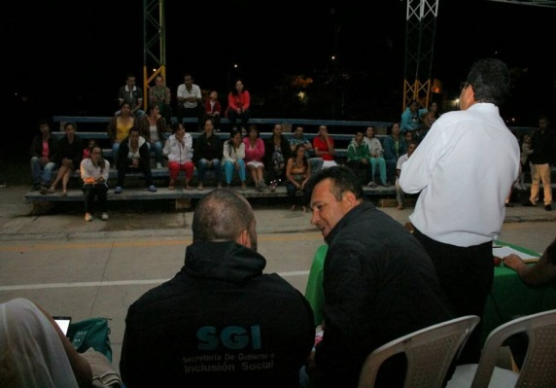
Realizar diez (10) jornadas de gobierno al barrio y la vereda, por año, para implementación de estrategias de seguridad con los ciudadanos
DESCRIPCIÓN DE LA ACTIVIDAD REALIZADA
se han realizado 12 jornadas de gobierno al barrio y la vereda en las siguientes zonas:
FECHA DE REALIZACION DE LA ACTIVIDAD
enero a diciembre
RECURSOS INVERTIDOS
$54,000,000
MEDICION COSTO BENEFICIO
facilita a los ciudadanos la realización de tramites y mejora la relación entre la administración municipal y las comunidade,s fortalece los vínculos.
% CUMPLIMIENTO DE LA META PRODUCTO
100%

ALCALDIA MUNICIPAL DE PITALITO- HUILA
RENDICIÓN DE CUENTAS - 2017
Plan de Desarrollo municipal "Somos Pitalito territorio Ideal"

SECTOR PDM: JUSTICIA SEGURIDAD Y CONVIVENCIA CIUDADANA | EVIDENCIA FOTOGRAFICA Y/O MATERIAL PROBATORIO

META PRODUCTO: | 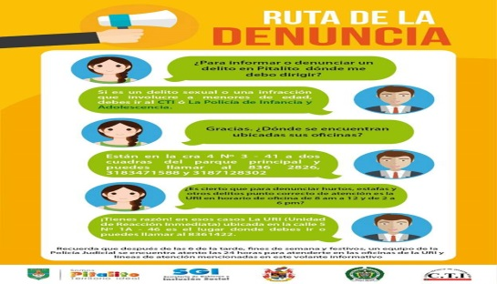 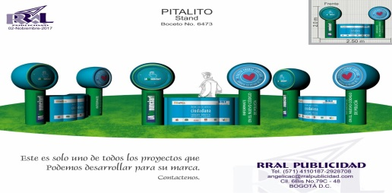
Realizar 8 campañas de divulgación durante el cuatrienio para incentivar a la ciudadanía la denuncia, incentivando a través de la recompensa
DESCRIPCIÓN DE LA ACTIVIDAD REALIZADA
Se han realizado 15 campañas en establecimientos del comercio para incentivar las denuncias ante las infracciones al nuevo código de Policía
FECHA DE REALIZACION DE LA ACTIVIDAD
Segundo semestre
RECURSOS INVERTIDOS
$12,500,000
MEDICION COSTO BENEFICIO
Se combate el delito y facilita la identificcación de actores delincuenciales, fortaleciendo la seguridad de los laboyanos
% CUMPLIMIENTO DE LA META PRODUCTO
100%

ALCALDIA MUNICIPAL DE PITALITO- HUILA
RENDICIÓN DE CUENTAS - 2017
Plan de Desarrollo municipal "Somos Pitalito territorio Ideal"

SECTOR PDM: JUSTICIA SEGURIDAD Y CONVIVENCIA CIUDADANA | EVIDENCIA FOTOGRAFICA Y/O MATERIAL PROBATORIO

META PRODUCTO: | 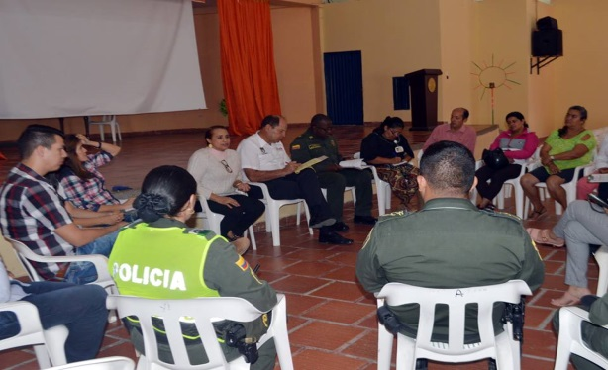 
40 frentes de seguridad apoyados con tecnología durante el cuatrienio.
DESCRIPCIÓN DE LA ACTIVIDAD REALIZADA
Se han apoyado 10 frentes de seguridad en el Municipio de Pitalito
FECHA DE REALIZACION DE LA ACTIVIDAD
Diciembre
RECURSOS INVERTIDOS
$150,000,000
MEDICION COSTO BENEFICIO
Se fortalece la seguridad en la población laboyana
% CUMPLIMIENTO DE LA META PRODUCTO
100%

ALCALDIA MUNICIPAL DE PITALITO- HUILA
RENDICIÓN DE CUENTAS - 2017
Plan de Desarrollo municipal "Somos Pitalito territorio Ideal"

SECTOR PDM: JUSTICIA SEGURIDAD Y CONVIVENCIA CIUDADANA | EVIDENCIA FOTOGRAFICA Y/O MATERIAL PROBATORIO

META PRODUCTO: | 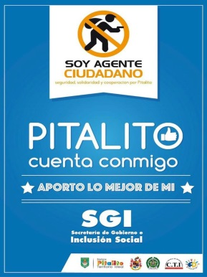 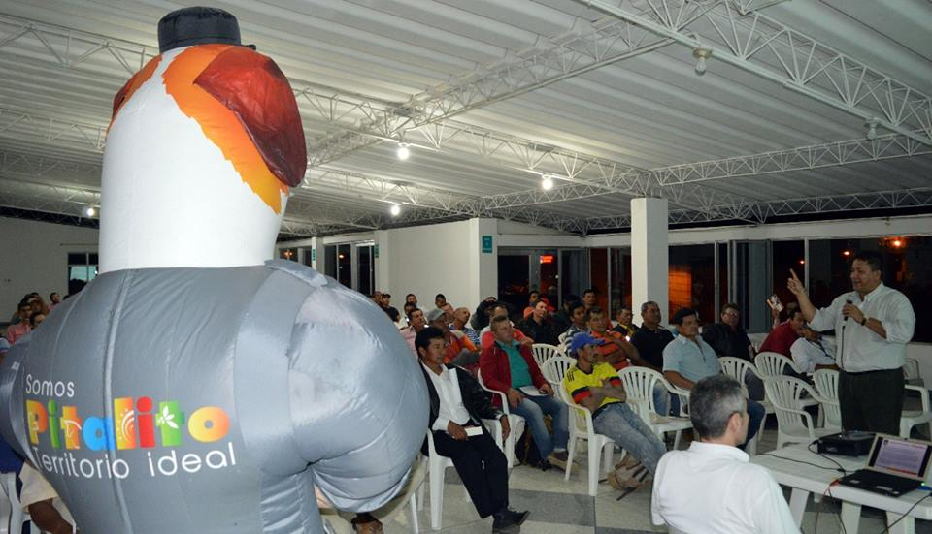 
Realizar 4 programas de prevención del delito y prevención en consumo de SPA durante el cuatrienio.
DESCRIPCIÓN DE LA ACTIVIDAD REALIZADA
Mediante la Estrategia ValorEs y la Estrategia Soy Agente Ciudadano se han realizado actividades para dar cumplimiento a ésta actividad.
FECHA DE REALIZACION DE LA ACTIVIDAD
enero a diciembre
RECURSOS INVERTIDOS
$28,000,000
MEDICION COSTO BENEFICIO
se fortalece la seguridad en las comunidades y se previene el consumo de SPA en los niños, niñas y adolescentes del municipio
% CUMPLIMIENTO DE LA META PRODUCTO
100%

ALCALDIA MUNICIPAL DE PITALITO- HUILA
RENDICIÓN DE CUENTAS - 2017
Plan de Desarrollo municipal "Somos Pitalito territorio Ideal"

SECTOR PDM: JUSTICIA SEGURIDAD Y CONVIVENCIA CIUDADANA | EVIDENCIA FOTOGRAFICA Y/O MATERIAL PROBATORIO

META PRODUCTO: |  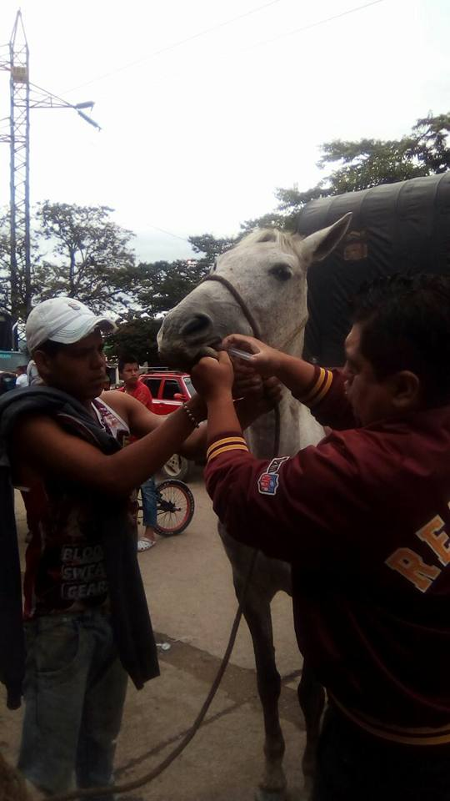 
implementar una (1) estrategia de acompañamiento para sustitución de vehículos de tracción animal, durante el cuatrienio
DESCRIPCIÓN DE LA ACTIVIDAD REALIZADA
se desarrolla mediante la impalntación de micro ships a los semovientes a la fecha se han instalado 300 micro ships
FECHA DE REALIZACION DE LA ACTIVIDAD
noviembre-diciembre
RECURSOS INVERTIDOS
$17,800,000
MEDICION COSTO BENEFICIO
Se beneficiaron directamente alrededor de 300 personas dueñas de animales y la comunidad en general
% CUMPLIMIENTO DE LA META PRODUCTO
100%

ALCALDIA MUNICIPAL DE PITALITO- HUILA
RENDICIÓN DE CUENTAS - 2017
Plan de Desarrollo municipal "Somos Pitalito territorio Ideal"

SECTOR PDM: JUSTICIA SEGURIDAD Y CONVIVENCIA CIUDADANA | EVIDENCIA FOTOGRAFICA Y/O MATERIAL PROBATORIO

META PRODUCTO: | 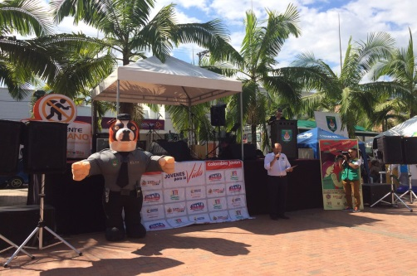 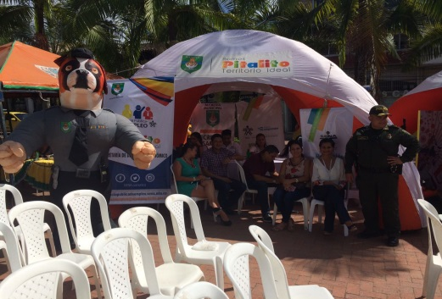
Realizar cuatro (4) capacitaciones dirigidas a la familia en temas de resolución pacífica de conflictos, en el cuatrienio.
DESCRIPCIÓN DE LA ACTIVIDAD REALIZADA
Se han realizado capacitaciones en resolución pacífica de conflictos
FECHA DE REALIZACION DE LA ACTIVIDAD
segundo semestre 2017
RECURSOS INVERTIDOS
$10,000,000
MEDICION COSTO BENEFICIO
Se han beneficiado 250 familias
% CUMPLIMIENTO DE LA META PRODUCTO
100%

SECTOR PDM: JUSTICIA SEGURIDAD Y CONVIVENCIA CIUDADANA | EVIDENCIA FOTOGRAFICA Y/O MATERIAL PROBATORIO

META PRODUCTO: | 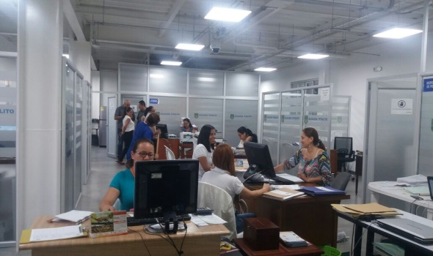 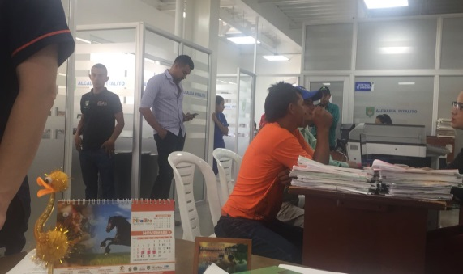
Realizar un (1) proceso para el fortalecimiento de la atención integral de la Inspección de Policía en el Municipio durante el cuatrienio.
DESCRIPCIÓN DE LA ACTIVIDAD REALIZADA
Se ha contratado el personal jurídico necesario para mejorar los procesos internos de la Inspección de la Policía
FECHA DE REALIZACION DE LA ACTIVIDAD
enero-diciembre
RECURSOS INVERTIDOS
$91,000,000
MEDICION COSTO BENEFICIO
Se ha fortalecido la capacidad institucional de la Inspección de Policía, mejorando la atención y respuesta de los diferentes casos que se presentan en el Municipio.
% CUMPLIMIENTO DE LA META PRODUCTO
100%

ALCALDIA MUNICIPAL DE PITALITO- HUILA
RENDICIÓN DE CUENTAS - 2017
Plan de Desarrollo municipal "Somos Pitalito territorio Ideal"

SECTOR PDM: JUSTICIA SEGURIDAD Y CONVIVENCIA CIUDADANA | EVIDENCIA FOTOGRAFICA Y/O MATERIAL PROBATORIO

META PRODUCTO: | 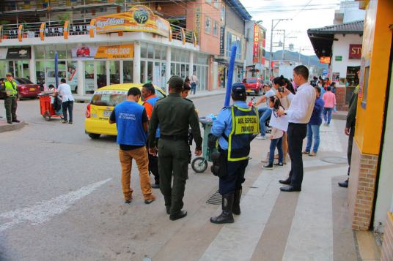 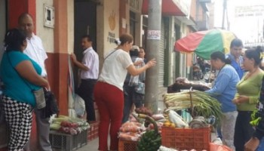
Ejecutar 4 acciones para recuperar el espacio público .
DESCRIPCIÓN DE LA ACTIVIDAD REALIZADA
Se han realizado diferentes acciones para el control, protección, conservación y la recuperación del espacio público, además de la organización del los vendedores ambulantes.
FECHA DE REALIZACION DE LA ACTIVIDAD
enero-diciembre
RECURSOS INVERTIDOS
$190,000,000
MEDICION COSTO BENEFICIO
Se ha recuperado 5.400m2 de espacio público para el disfrute de la ciudadanía en general.
% CUMPLIMIENTO DE LA META PRODUCTO
100%

ALCALDIA MUNICIPAL DE PITALITO- HUILA
RENDICIÓN DE CUENTAS - 2017
Plan de Desarrollo municipal "Somos Pitalito territorio Ideal"

SECTOR PDM: JUSTICIA SEGURIDAD Y CONVIVENCIA CIUDADANA | EVIDENCIA FOTOGRAFICA Y/O MATERIAL PROBATORIO

META PRODUCTO: | 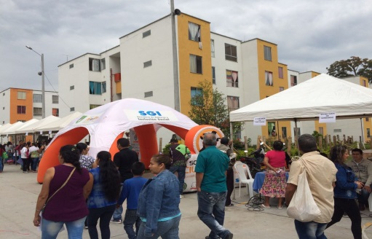 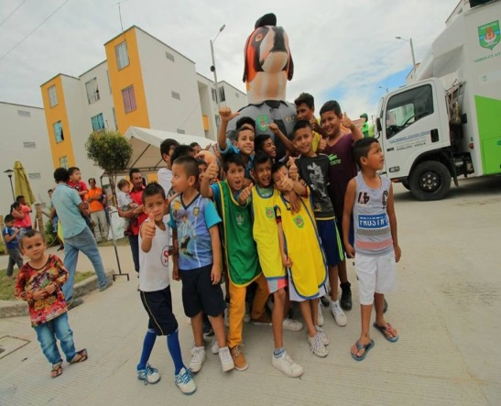
Realizar un (1) programa de prevención del reclutamiento y entornos protectores fortalecidos.
DESCRIPCIÓN DE LA ACTIVIDAD REALIZADA
Mediante la estrategia ValorEs se ha desarrollo un programa de prevencion del reclutamiento y entornos protectores en el barrio Rodrigo Lara Bonilla, dirigido especialmente a niños, niñas y adolescentes
FECHA DE REALIZACION DE LA ACTIVIDAD
segundo semestre del 2017
RECURSOS INVERTIDOS
$
MEDICION COSTO BENEFICIO
Se ha contribuido a mejorar la sana conviviencia de alrededor de 300 familias en el barrio Rodrigo Lara Bonilla
% CUMPLIMIENTO DE LA META PRODUCTO
100%

ALCALDIA MUNICIPAL DE PITALITO- HUILA
RENDICIÓN DE CUENTAS - 2017
Plan de Desarrollo municipal "Somos Pitalito territorio Ideal"

SECTOR PDM: JUSTICIA SEGURIDAD Y CONVIVENCIA CIUDADANA | EVIDENCIA FOTOGRAFICA Y/O MATERIAL PROBATORIO

META PRODUCTO: | 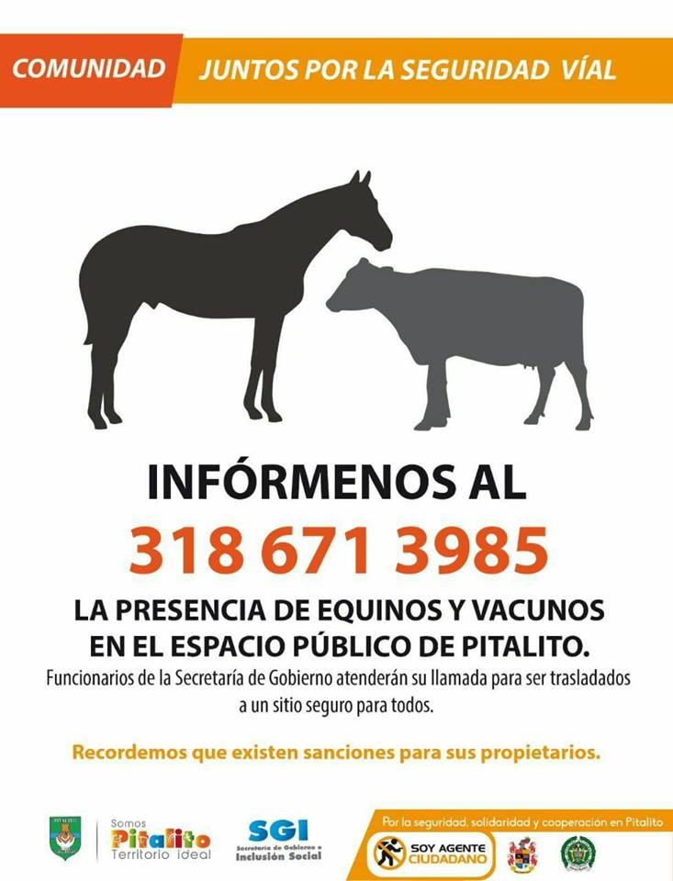 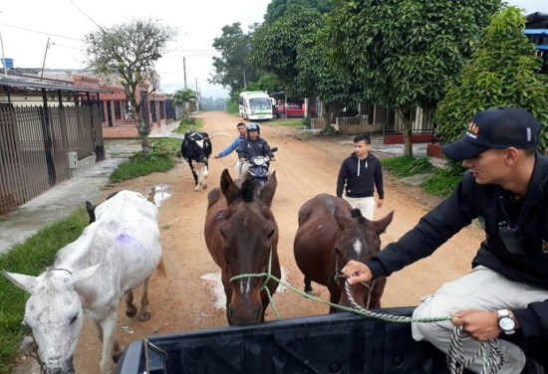
Garantizar el funcionamiento de un (1) coso municipal durante el cuatrienio
DESCRIPCIÓN DE LA ACTIVIDAD REALIZADA
Se ha garantizado los recursos para el adecuado funcionamiento del coso municipal, mediante el alojamiento y atención de los animales semovientes equinos y vacunos que deambulan por el espacio público.
FECHA DE REALIZACION DE LA ACTIVIDAD
abril-diciembre
RECURSOS INVERTIDOS
$71,000,000
MEDICION COSTO BENEFICIO
Prevención de la accidentalidad por causa de semovientes en la vía y fortalecimeinto de la protección animal
% CUMPLIMIENTO DE LA META PRODUCTO
100%

ALCALDIA MUNICIPAL DE PITALITO- HUILA
RENDICIÓN DE CUENTAS - 2017
Plan de Desarrollo municipal "Somos Pitalito territorio Ideal"

SECTOR PDM: JUSTICIA SEGURIDAD Y CONVIVENCIA CIUDADANA | EVIDENCIA FOTOGRAFICA Y/O MATERIAL PROBATORIO

META PRODUCTO: | 
Hacer un (1) convenio anual con el Centro de reclusión de Pitalito para propuestas productivas, actividades y/o buenas condiciones de habitabilidad de resocialización
DESCRIPCIÓN DE LA ACTIVIDAD REALIZADA
Se realizó la compra de un vehículo y mejoramiento de infraestructura del INPEC
FECHA DE REALIZACION DE LA ACTIVIDAD
Noviembre-diciembre
RECURSOS INVERTIDOS
$110,000,000
MEDICION COSTO BENEFICIO
Se mejoró la lógistica, operatividad y habitabilidad del INPEC
% CUMPLIMIENTO DE LA META PRODUCTO
100%

DESARR- COMUN-
ALCALDIA MUNICIPAL DE PITALITO- HUILA
RENDICIÓN DE CUENTAS - 2017
Plan de Desarrollo municipal "Somos Pitalito territorio Ideal"

SECTOR PDM: DESARROLLO COMUNITARIO | EVIDENCIA FOTOGRAFICA Y/O MATERIAL PROBATORIO

META PRODUCTO: | 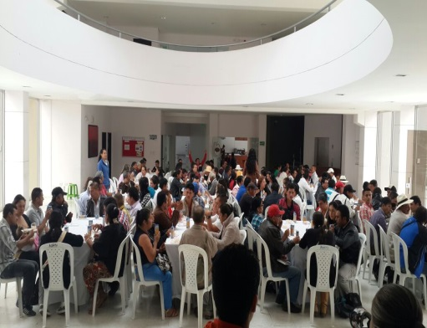 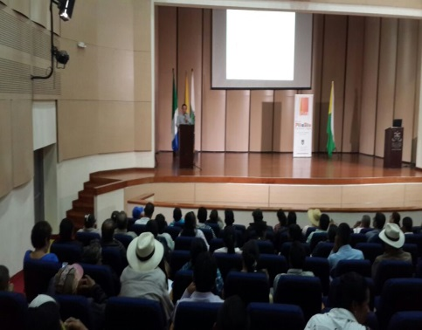
Realizar dos (2) campañas educativas por año a la ciudadanía en general sobre los mecanismos de participación ciudadanía, o control social durante el cuatrienio.
DESCRIPCIÓN DE LA ACTIVIDAD REALIZADA
En el mes de Julio se realizó una capacitación a líderes comunitarios para fortalecer su capacidades de liderazgo
FECHA DE REALIZACION DE LA ACTIVIDAD
Julio del 2017
RECURSOS INVERTIDOS
$5,000,000
MEDICION COSTO BENEFICIO
Se beneficiaron alrededor de 200 personas en conocimiento sobre la forma correcta de ejercer el control social y politico, sobre los recursos públicos y las actuaciones de la administración municipal.
% CUMPLIMIENTO DE LA META PRODUCTO
100%

ALCALDIA MUNICIPAL DE PITALITO- HUILA
RENDICIÓN DE CUENTAS - 2017
Plan de Desarrollo municipal "Somos Pitalito territorio Ideal"

SECTOR PDM: DESARROLLO COMUNITARIO | EVIDENCIA FOTOGRAFICA Y/O MATERIAL PROBATORIO

META PRODUCTO: | 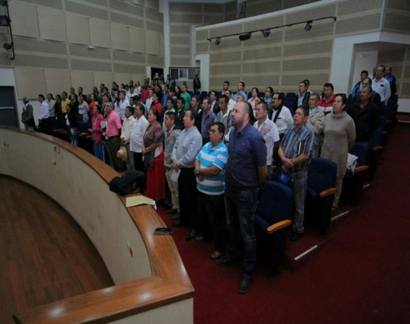
Realizar una (1) capacitación anual a las directivas de las Juntas de Acción Comunal y a las Juntas de Vivienda Comunitaria, juntas administradoras locales sobre conocimientos de la Ley Comunal
DESCRIPCIÓN DE LA ACTIVIDAD REALIZADA
Se realizaron jornadas de trabajo y capacitación a presidentes de juntas comunales y dignatarios de juntas administradoras locales del área urbana y rural, en temas relacionados al fortalecimiento comunal
FECHA DE REALIZACION DE LA ACTIVIDAD
11 y 12 de julio
RECURSOS INVERTIDOS
$ 39.500.000
MEDICION COSTO BENEFICIO
Se fortalecieron los líderes comunales al incrementar sus concocimientos en temas pertinentes a sus labores
% CUMPLIMIENTO DE LA META PRODUCTO
100%

ALCALDIA MUNICIPAL DE PITALITO- HUILA
RENDICIÓN DE CUENTAS - 2017
Plan de Desarrollo municipal "Somos Pitalito territorio Ideal"

SECTOR PDM: DESARROLLO COMUNITARIO | EVIDENCIA FOTOGRAFICA Y/O MATERIAL PROBATORIO

META PRODUCTO: | 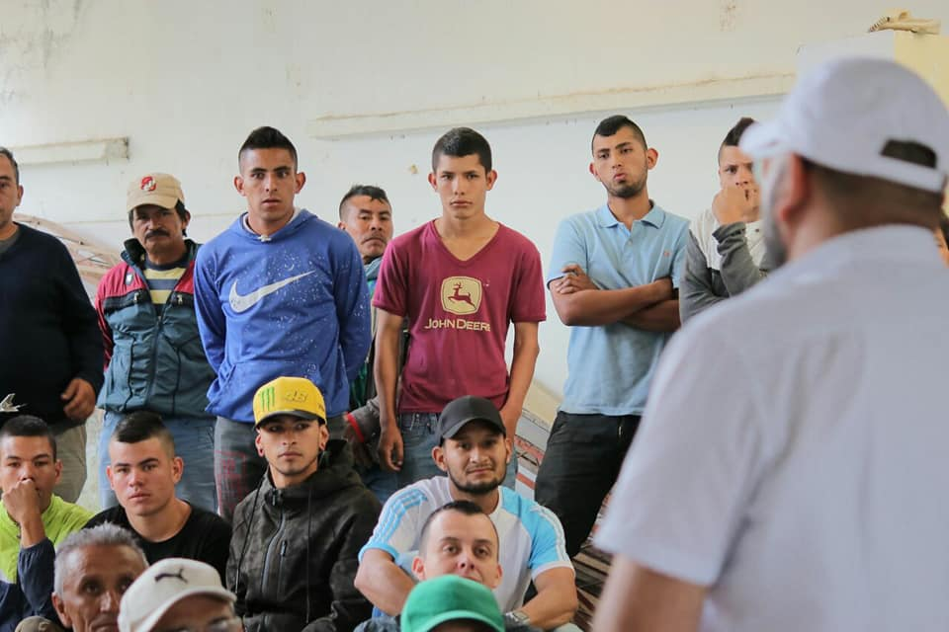
Realizar cuatro (4) mesas de participación y socialización de presupuestos participativos en el cuatrienio.
DESCRIPCIÓN DE LA ACTIVIDAD REALIZADA
En el mes de abril se realizó una mesa de participación y socialización de presupuesto participativo
FECHA DE REALIZACION DE LA ACTIVIDAD
Abril
RECURSOS INVERTIDOS
$
MEDICION COSTO BENEFICIO
Se fortalecieron los conocimientos de alrededor de 30 lideres al conocer la composición del presupuesto público y la forma como se distribuye dentro de cada sector.
% CUMPLIMIENTO DE LA META PRODUCTO
100%

VULNERABLE
ALCALDIA MUNICIPAL DE PITALITO- HUILA
RENDICIÓN DE CUENTAS - 2017
Plan de Desarrollo municipal "Somos Pitalito territorio Ideal"
SECTOR PDM: POBLACIÓN VULNERABLE | EVIDENCIA FOTOGRAFICA Y/O MATERIAL PROBATORIO

META PRODUCTO | 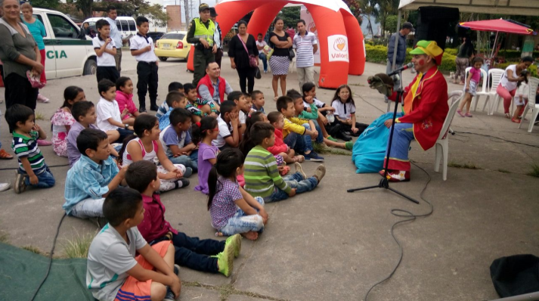 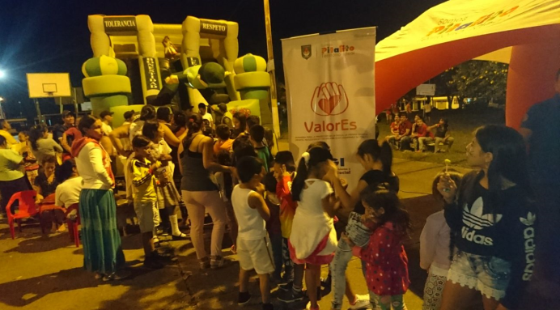
Realizar y ejecutar estrategia (1) estrategia integral, que propenda por prevenir y disminuir el trabajo infantil y las peores formas de trabajo infantil, priorizando a niños y niñas en pobreza extrema
DESCRIPCIÓN DE LA ACTIVIDAD REALIZADA
La Secretaría de Gobierno e Inclusión Social a través de la Estrategia ValorEs implementó la "Ruta de la sonrisa" dirigida a la prevención de las peores formas de trabajo infantil y protección del jóven trabajador. Dichas actividades se realizaron en diferentes zonas urbanas y en el Corregimiento de Bruselas.
FECHA DE REALIZACION DE LA ACTIVIDAD
Agosto a Noviembre
RECURSOS INVERTIDOS
$25.000.000
MEDICION COSTO BENEFICIO
Através de la Estrategia ValorEs se han beneficiado alrededor de 1.500 niños, niñas y adolescentes, promoviendo sus derechos y sensibilizando a la comunidad en general sobre la importancia de protegerlos y garantizar su crecimiento y desarrollo en las mejores condiciones.
% CUMPLIMIENTO DE LA META PRODUCTO
100%

SECTOR PDM: POBLACIÓN VULNERABLE | EVIDENCIA FOTOGRAFICA Y/O MATERIAL PROBATORIO

META PRODUCTO | 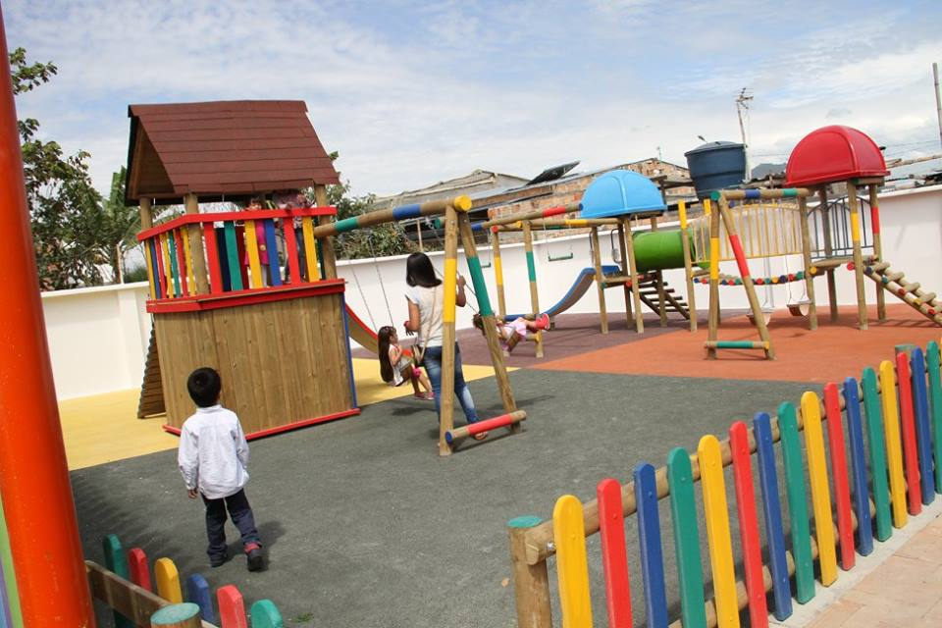 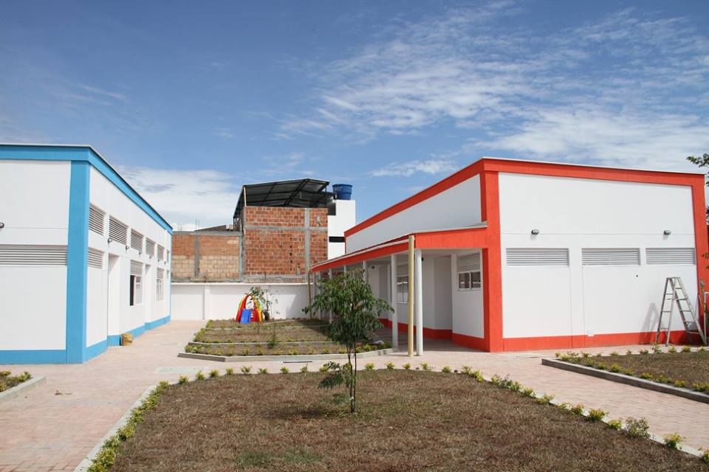
Implementar un programa anual para apoyar las modalidades de atención a primera infancia que se brinden dentro del municipio, priorizando población en pobreza extrema
DESCRIPCIÓN DE LA ACTIVIDAD REALIZADA
Se realizó el convenio No. 027 de 2017 con el Hogar Infantil “EL VISO” aunando esfuerzos para brindar atención a niños de 2 a 4 años de la población desplazada, población vulnerable, hijos de madres y padres cabeza de hogar en el municipio de Pitalito.
FECHA DE REALIZACION DE LA ACTIVIDAD
Convenio firmado desde marzo hasta diciembre
RECURSOS INVERTIDOS
El Municipio aportó $35.210.872
MEDICION COSTO BENEFICIO
Se han beneficiado alrededor de 12 niños y niñas del Municipio de Pitalito en condiciones de vulnerabilidad mediante su atención integral en la modalidad de educación inicial
% CUMPLIMIENTO DE LA META PRODUCTO
100%

SECTOR PDM: POBLACIÓN VULNERABLE | EVIDENCIA FOTOGRAFICA Y/O MATERIAL PROBATORIO

META PRODUCTO | 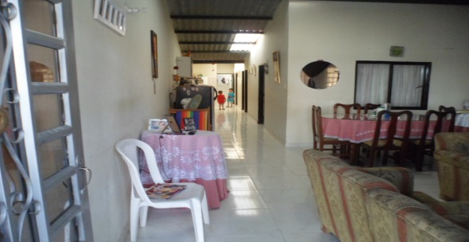 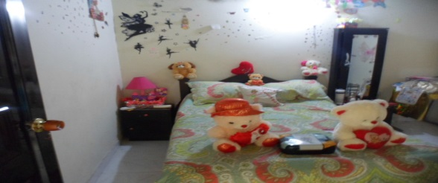
Garantizar un (1) espacio adecuado y habilitado para la protección y restablecimiento de derechos de niños y niñas (Hogar de Paso) cada año
DESCRIPCIÓN DE LA ACTIVIDAD REALIZADA
El municipio de Pitalito puso en funcionamiento un hogar de paso mediante la modalidad familiar, logrando la protección y restablecimiento de los derechos de niñas y niñas en situación de alto riesgo.
FECHA DE REALIZACION DE LA ACTIVIDAD
Febrero hasta diciembre
RECURSOS INVERTIDOS
28,500,000
MEDICION COSTO BENEFICIO
Se han beneficiado alrededor de 66 niños y niñas cada mes, lo que ha permitido la protección y restablecimiento de sus derechos vulnerados.
% CUMPLIMIENTO DE LA META PRODUCTO
100%

SECTOR PDM: POBLACIÓN VULNERABLE | EVIDENCIA FOTOGRAFICA Y/O MATERIAL PROBATORIO

META PRODUCTO | 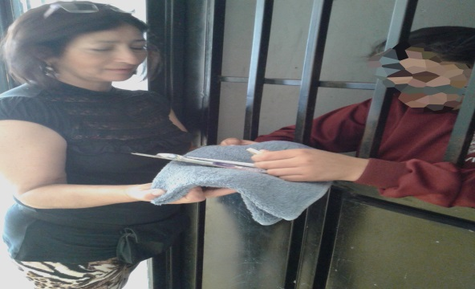 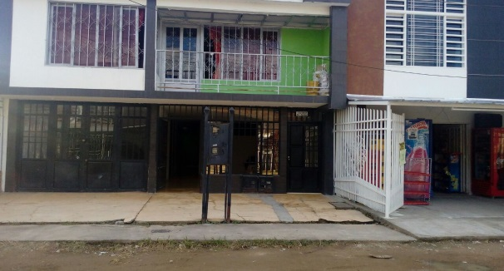
Garantizar el buen funcionamiento y adecuación de una (1) casa transitoria para el menor infractor cada año del cuatrienio
DESCRIPCIÓN DE LA ACTIVIDAD REALIZADA
El Municipio garantiza el adecuado funcionamiento de la casa transitoria mediante el pago de dos custodios, alimentación y dotación de la misma.
FECHA DE REALIZACION DE LA ACTIVIDAD
enero a diciembre
RECURSOS INVERTIDOS
46,200,000
MEDICION COSTO BENEFICIO
Se ha garantizado el proceso administrativo de restablecimiento de derechos en promedio a 155 adolescentres infranctores de la Ley Penal durante la vigencia 2017
% CUMPLIMIENTO DE LA META PRODUCTO
100%

SECTOR PDM: POBLACIÓN VULNERABLE | EVIDENCIA FOTOGRAFICA Y/O MATERIAL PROBATORIO

META PRODUCTO | 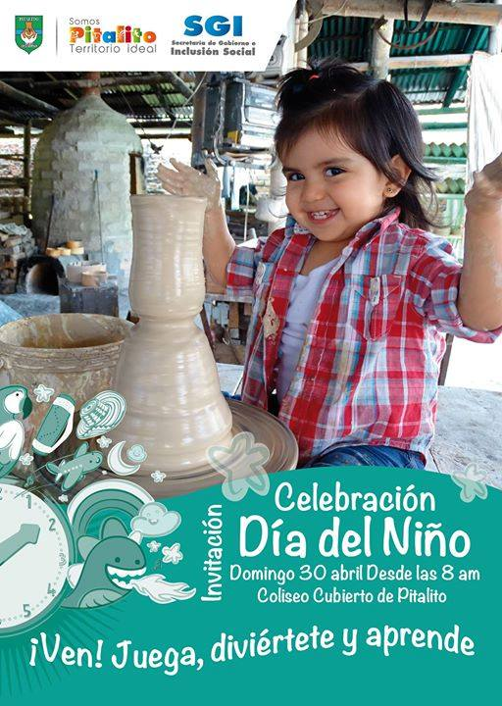 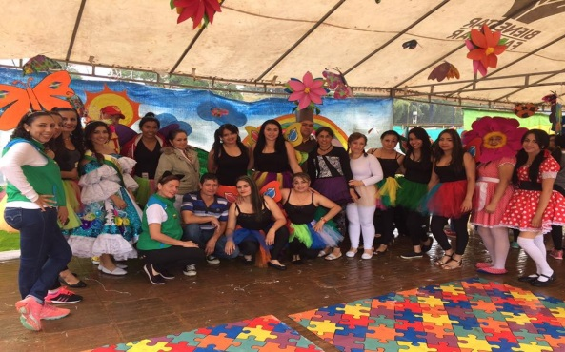
Realizar una (1) actividad de promoción de derechos de niños, niñas y adolescentes
DESCRIPCIÓN DE LA ACTIVIDAD REALIZADA
La Administración Municipal en alianza con otras instituciones del Municipio de Pitalito realizó la celebración del mes de la niñez, en donde se realizaron diversas actividades culturales, deportivas, recreativas, lúdicas y de integración con los niños y niñas, tanto del área urbana como la rural.
FECHA DE REALIZACION DE LA ACTIVIDAD
Del 22 hasta el 30 abril del 2017
RECURSOS INVERTIDOS
$50.000.000
MEDICION COSTO BENEFICIO
Se beneficiaron cerca de 4000 niños del municipio en zona rural y urbana
% CUMPLIMIENTO DE LA META PRODUCTO
100%

SECTOR PDM: POBLACIÓN VULNERABLE | EVIDENCIA FOTOGRAFICA Y/O MATERIAL PROBATORIO

META PRODUCTO | 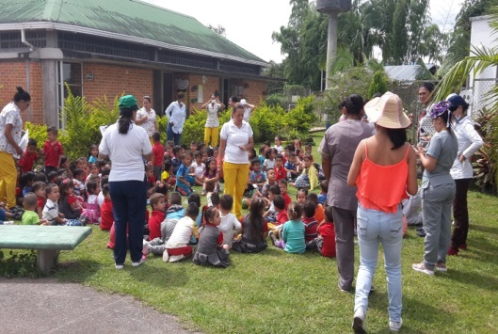 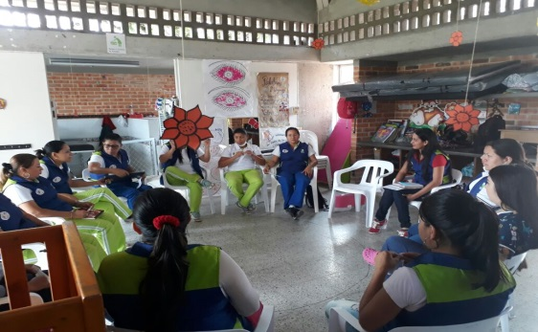 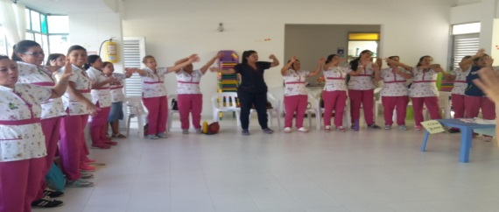
Realizar un (1) programa integral de fortalecimiento que permitan la atención a la primera infancia en el cuatrienio
DESCRIPCIÓN DE LA ACTIVIDAD REALIZADA
Mediante convenio No. 028 se realizó acompañamiento y mejoramiento de los programas de primera infancia del I.C.B.F en la modalidad "Centro de Desarrollo Infantil" y "Hogares Comunitarios"
FECHA DE REALIZACION DE LA ACTIVIDAD
Marzo a octubre del 2017
RECURSOS INVERTIDOS
El Municipio aportó $202.600.000.
MEDICION COSTO BENEFICIO
Se ha apoyado la atención integral de 980 niños y niñas de primera infancia
% CUMPLIMIENTO DE LA META PRODUCTO
100%

SECTOR PDM: POBLACIÓN VULNERABLE | EVIDENCIA FOTOGRAFICA Y/O MATERIAL PROBATORIO

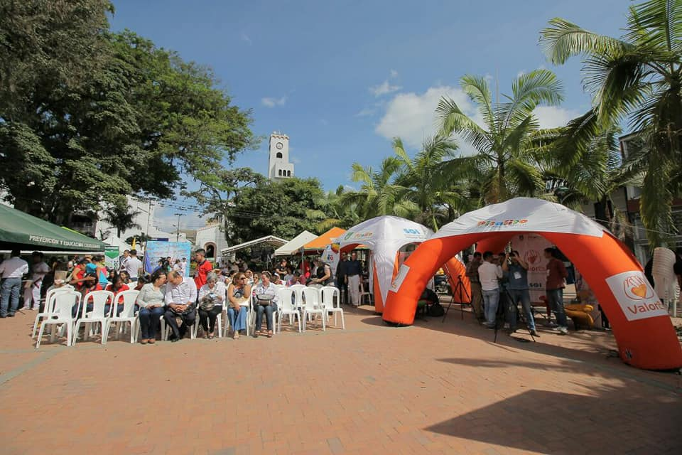
META PRODUCTO
Hacer un (1) encuentro con organizaciones y movimientos juveniles en el cuatrienio, dentro del cual se incluya el Festival anual Laboyano de la Juventud
DESCRIPCIÓN DE LA ACTIVIDAD REALIZADA
La Secretaría de Gobierno e Inclusión Social en alianza con la Gobernación del Huila y otras instituciones realizó el Encuentro Departamental de Juventud, proceso en el que se desarrollaron activides culturales, deporticas, lúdicas y recreativas dirigidas para los jóvenes, se contó con la participación de más de 300 jóvenes provenientes de todo el Departamento del Huila. | 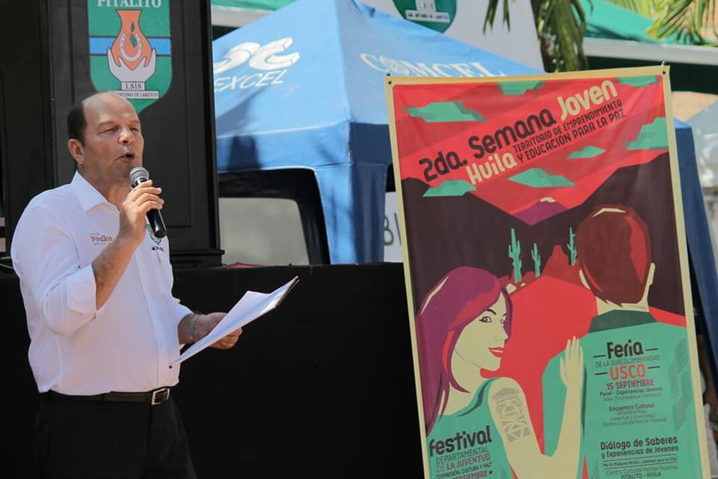
FECHA DE REALIZACION DE LA ACTIVIDAD
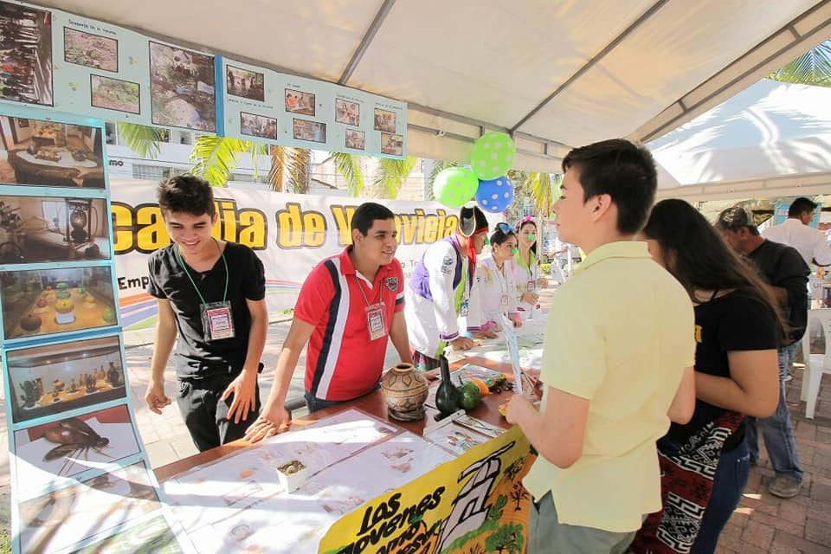
Del 14 hasta el 17 de septiembre del 2017
RECURSOS INVERTIDOS
35,000,000
MEDICION COSTO BENEFICIO
Más de 300 jovenes se beneficiaron de estas actividades
% CUMPLIMIENTO DE LA META PRODUCTO
100%

SECTOR PDM: POBLACIÓN VULNERABLE | EVIDENCIA FOTOGRAFICA Y/O MATERIAL PROBATORIO


META PRODUCTO
Implementar cada año 1 programa de apoyo institucional a la población juvenil y sus organizaciones, para mejorar las condiciones de esta población
DESCRIPCIÓN DE LA ACTIVIDAD REALIZADA
Se apoyó la realización del programa de televisón denominado Zona Juvenil, el cual consistió en promover la discusión frente a problemáticas propias de la juventud del Municipio y sus soluciones.
FECHA DE REALIZACION DE LA ACTIVIDAD
Segundo semestre del 2017
RECURSOS INVERTIDOS
6,000,000
MEDICION COSTO BENEFICIO
Se logró sensibilizar a la juventud del Municipio en torno a temáticas que afectan su diario vivir.
% CUMPLIMIENTO DE LA META PRODUCTO
100%

SECTOR PDM: POBLACIÓN VULNERABLE | EVIDENCIA FOTOGRAFICA Y/O MATERIAL PROBATORIO

META PRODUCTO |  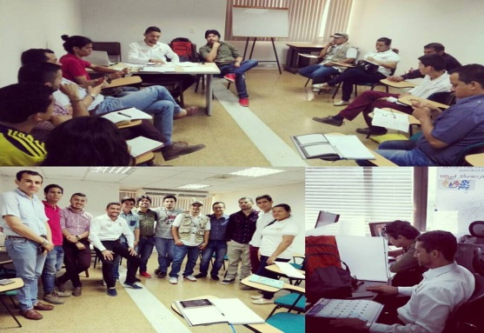
Garantizar el funcionamiento de un (1) programa Jóvenes en acción en el cuatrienio.
DESCRIPCIÓN DE LA ACTIVIDAD REALIZADA
El Municipio destinó los recursos económicos para garantizar el desarrollo del programa Jovenes en Acción mediante la contratación del personal necesario.
FECHA DE REALIZACION DE LA ACTIVIDAD
Enero a Dicimbre
RECURSOS INVERTIDOS
32,366,666
MEDICION COSTO BENEFICIO

% CUMPLIMIENTO DE LA META PRODUCTO
100%

SECTOR PDM: POBLACIÓN VULNERABLE | EVIDENCIA FOTOGRAFICA Y/O MATERIAL PROBATORIO

META PRODUCTO
Capacitar 1.000 personas en equidad de género (Ley 1257) en el cuatrienio
DESCRIPCIÓN DE LA ACTIVIDAD REALIZADA
En el marco de la celebración del Día de la Familia se realizó una sensibilización en torno a la promoción y garantía de derechos de la mujer
FECHA DE REALIZACION DE LA ACTIVIDAD
May-30
RECURSOS INVERTIDOS
20,000,000
MEDICION COSTO BENEFICIO
Se atendieron alrededor de 3000 mujeres
% CUMPLIMIENTO DE LA META PRODUCTO
100%

SECTOR PDM: POBLACIÓN VULNERABLE | EVIDENCIA FOTOGRAFICA Y/O MATERIAL PROBATORIO

META PRODUCTO
Garantizar un (1) equipo integral para el adecuado funcionamiento de la comisaría de familia durante el cuatrienio ( según acuerdo 022/2008)
DESCRIPCIÓN DE LA ACTIVIDAD REALIZADA
Se contrató un trabajador social y un apoyo jurídico para el adecuado funcionamiento de la Comisaría de Familia
FECHA DE REALIZACION DE LA ACTIVIDAD
Segundo semestre 2017
RECURSOS INVERTIDOS
27,233,333
MEDICION COSTO BENEFICIO
Se mejoraron los procesos en la Comisaría de Familia
% CUMPLIMIENTO DE LA META PRODUCTO
100%

SECTOR PDM: POBLACIÓN VULNERABLE | EVIDENCIA FOTOGRAFICA Y/O MATERIAL PROBATORIO

META PRODUCTO | 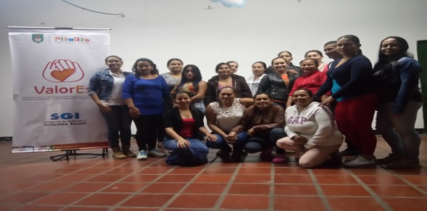 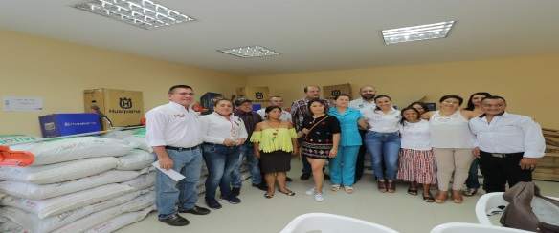
Desarrollar diez (10) proyectos productivos dirigido a mujeres rurales y urbanas, durante el cuatrienio
DESCRIPCIÓN DE LA ACTIVIDAD REALIZADA
Se han apoyado 31 proyectos productivos para mujeres en condiciones de vulnerabilidad, los cuales consistieron en modistería, croche, salón de belleza, producción de café, restaurantes, tienda turística
FECHA DE REALIZACION DE LA ACTIVIDAD
Segundo semestre del 2017
RECURSOS INVERTIDOS
66,000,000
MEDICION COSTO BENEFICIO
Se han beneficiado alrededor de 52 mujeres en proyectos productivos.
% CUMPLIMIENTO DE LA META PRODUCTO
100%

SECTOR PDM: | EVIDENCIA FOTOGRAFICA Y/O MATERIAL PROBATORIO

META PRODUCTO | 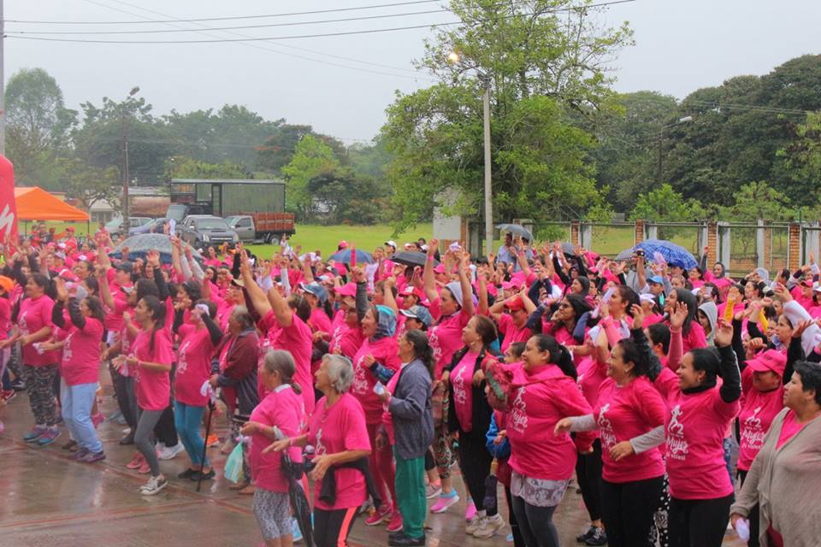 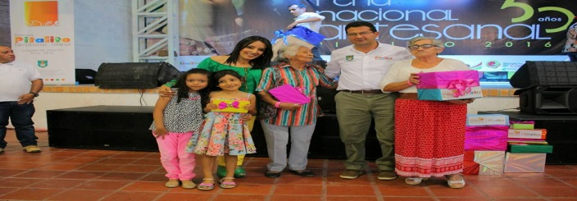 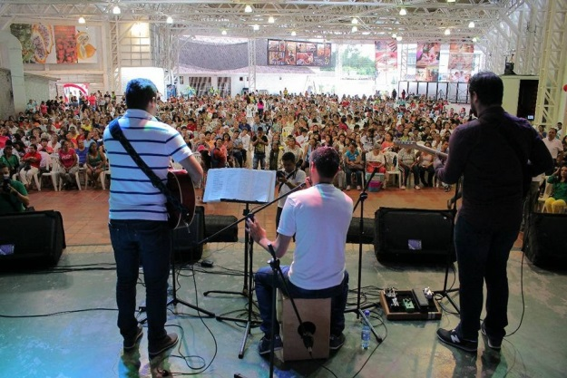
Desarrollar cuatro (4) actividades que promuevan los derechos de mujeres y familia (Día Internacional de la Mujer, Día Internacional de la Familia, Día Internacional de la No violencia contra la Mujer)
DESCRIPCIÓN DE LA ACTIVIDAD REALIZADA
Con la asistencia de cerca de 2000 mujeres la Administración Municipal realizó la celebraciòn del día de la mujer con la "2 Ruta Mujer tu vales 2017". De igual manera se realizó la celebración del día internacional de la Familia en el auditorio de Cámara de Comercio de Pitalito
FECHA DE REALIZACION DE LA ACTIVIDAD
12 de Marzo de 2017 celebraciòn día de la mujer - 28 de mayo celebración día de la Madre
RECURSOS INVERTIDOS
El Municipio invirtió $
MEDICION COSTO BENEFICIO
Alrededor de 2000 mujeres reconocieron sus derechos y encontraron en la Administración Municipal una ruta que vela por la disminución de los niveles de violencia contra la mujer
% CUMPLIMIENTO DE LA META PRODUCTO
100%

SECTOR PDM: | EVIDENCIA FOTOGRAFICA Y/O MATERIAL PROBATORIO

META PRODUCTO | 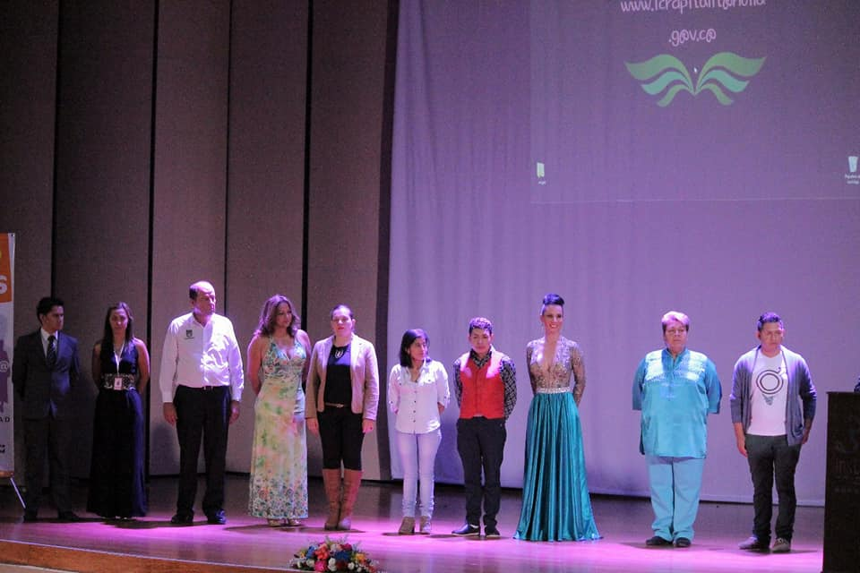 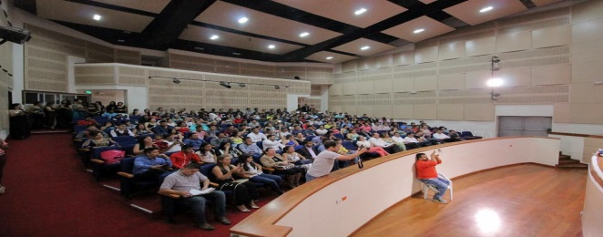
Conformar un (1) Comité Municipal de Atención e Inclusión LGTBI en el cuatrienio
DESCRIPCIÓN DE LA ACTIVIDAD REALIZADA
Mediante decreto Municipal No 224 del 12 de Mayo del 2017 se creó el comité Municipal de personas LGTBI
FECHA DE REALIZACION DE LA ACTIVIDAD
Septiembre
RECURSOS INVERTIDOS
4,000,000
MEDICION COSTO BENEFICIO
Se creó un espacio de participación incluyente para la población LGTBI del Municipio.
% CUMPLIMIENTO DE LA META PRODUCTO
100%

SECTOR PDM: | EVIDENCIA FOTOGRAFICA Y/O MATERIAL PROBATORIO

META PRODUCTO
Realizar cuatro (4) mesas de concertación con pueblos indígenas durante el cuatrienio, para abordar temáticas propias y territoriales que promuevan el desarrollo social y económico de pueblos indígenas y la articulación de la política publica.
DESCRIPCIÓN DE LA ACTIVIDAD REALIZADA
Se han realizado dos mesas de concertación con las comunidades indígenas del Municipio con el propósito de definir proyectos de inversión
FECHA DE REALIZACION DE LA ACTIVIDAD
segundo semestre del 2017
RECURSOS INVERTIDOS

MEDICION COSTO BENEFICIO
Se han definido proyectos de inversión que benefician alrededor de 1300 indígenas asentados en el Municipio
% CUMPLIMIENTO DE LA META PRODUCTO
100%

SECTOR PDM: | EVIDENCIA FOTOGRAFICA Y/O MATERIAL PROBATORIO

META PRODUCTO
Apoyar un (1) Plan de Vida u otro instrumento de planeación de pueblos indígenas durante el cuatrienio
DESCRIPCIÓN DE LA ACTIVIDAD REALIZADA
Se ha apoyado en la impresión del Plan de Vida de la Comunidad indígena de El Rosal
FECHA DE REALIZACION DE LA ACTIVIDAD
segundo semestre 2017
RECURSOS INVERTIDOS
5,000,000
MEDICION COSTO BENEFICIO
Se beneficiaron alrededor de 120 familias indígenas
% CUMPLIMIENTO DE LA META PRODUCTO
100%

SECTOR PDM: | EVIDENCIA FOTOGRAFICA Y/O MATERIAL PROBATORIO

META PRODUCTO
Apoyar seis (6) proyectos de las comunidades indígenas del Municipio de Pitalito de acuerdo a sus planes de vida, usos y costumbres en el cuatrienio
DESCRIPCIÓN DE LA ACTIVIDAD REALIZADA

FECHA DE REALIZACION DE LA ACTIVIDAD

RECURSOS INVERTIDOS

MEDICION COSTO BENEFICIO

% CUMPLIMIENTO DE LA META PRODUCTO
100%

SECTOR PDM: | EVIDENCIA FOTOGRAFICA Y/O MATERIAL PROBATORIO

META PRODUCTO
Realizar una (1) conmemoración del mes de la afrocolombianidad
DESCRIPCIÓN DE LA ACTIVIDAD REALIZADA
Mediante convenio No. 43 se realizó el fortalecimiento de la cultura negra, afro, raizal y palenquera en el día de la conmemoración de la mujer y madre, teniendo en cuenta la inclusión social y las políticas públicas para garantizar sus derechos.
FECHA DE REALIZACION DE LA ACTIVIDAD
Mayo y junio
RECURSOS INVERTIDOS
El Municipio invirtió $6.000.000
MEDICION COSTO BENEFICIO
Se beneficiaron alrededor de 150 personas
% CUMPLIMIENTO DE LA META PRODUCTO
100%

SECTOR PDM: POBLACIÓN VULNERABLE | EVIDENCIA FOTOGRAFICA Y/O MATERIAL PROBATORIO

META PRODUCTO |     
Dinamizar una (1) política pública e implementar un plan de acción para personas con y/o en condición de discapacidad
DESCRIPCIÓN DE LA ACTIVIDAD REALIZADA
La Secretaría de Gobierno e Inclusión Social apoyó la participación del Club Deportivo Alas al campeonato internacional de baloncesto en sillas de ruedas que se desarrolló en la ciudad de Bogotá. Se realizaron actividades de sensibilización dirigidas a toda la comunidad en torno a la protección y garantía de los derechos de la población con discapcidad visual. Se apoyó la estrategia "Cine para Todos".
FECHA DE REALIZACION DE LA ACTIVIDAD
Segundo semestre del 2017
RECURSOS INVERTIDOS
13,000,000
MEDICION COSTO BENEFICIO
Se ha beneficiado alrededor de 300 personas con discapacidad visual, física, auditiva y cognitiva.
% CUMPLIMIENTO DE LA META PRODUCTO
100%

SECTOR PDM: POBLACIÓN VULNERABLE | EVIDENCIA FOTOGRAFICA Y/O MATERIAL PROBATORIO

META PRODUCTO | 
Implementar (1) un proyecto anual de capacitación en derechos de las personas en condición de discapacidad.
DESCRIPCIÓN DE LA ACTIVIDAD REALIZADA
Se realizaron cuatro capacitaciones dirigidas a la población en general, funcionarios públicos, conductores de transporte público en temas relacionados con los derechos de la población en condición de discapacidad.
FECHA DE REALIZACION DE LA ACTIVIDAD
Segundo semestre del 2017
RECURSOS INVERTIDOS
7,500,000
MEDICION COSTO BENEFICIO
El proyecto de capacitación benefició alrededor de 400 personas de la comunidad en general, entre los que se encuentran los conductores de cootranslaboyana y funcionarios de la Administración Municipal.
% CUMPLIMIENTO DE LA META PRODUCTO
100%

SECTOR PDM: POBLACIÓN VULNERABLE | EVIDENCIA FOTOGRAFICA Y/O MATERIAL PROBATORIO

META PRODUCTO | 
Apoyar 4 proyectos productivos, sociales o de formación, para personas en condición de discapacidad en el cuatrienio.
DESCRIPCIÓN DE LA ACTIVIDAD REALIZADA
Mediante conveno No. 057 se apoyó un proyecto productivo dirigido a las personas con discapacidad visual organizados en la asociación ASOLIVI
FECHA DE REALIZACION DE LA ACTIVIDAD
segundo semestre del 2017
RECURSOS INVERTIDOS
7,500,000
MEDICION COSTO BENEFICIO
Se logró apoyar una (1) asociación de personas en condición de discapacidad visual.
% CUMPLIMIENTO DE LA META PRODUCTO
100%

SECTOR PDM: VUNERABLES | EVIDENCIA FOTOGRAFICA Y/O MATERIAL PROBATORIO

META PRODUCTO |   
Diseñar una (1) estrategia de participación ciudadana y apoyo a actividades culturales y de bienestar social para el adulto mayor
DESCRIPCIÓN DE LA ACTIVIDAD REALIZADA
El pasado 17 de Agosto, la Administraciòn Municipal con el apoyo de la Secretaría de Gobierno e Inclusiòn Social y la Gestora Social celebraron el día del adulto mayor a 450 abuelos que reciben atenciòn integral en el "Centro día la Orquidea", para lo cual se desplazaron hasta el Centro Recreacional Manila en el Municipio de Garzón, donde desarrollaron diversas actividades culturales y lúdicas en compañía del personal del Centro Día.
FECHA DE REALIZACION DE LA ACTIVIDAD
17 de Agosto de 2017
RECURSOS INVERTIDOS
40,000,000
MEDICION COSTO BENEFICIO
450 Abuelos beneficiarios
% CUMPLIMIENTO DE LA META PRODUCTO
100%

SECTOR PDM: VUNERABLES | EVIDENCIA FOTOGRAFICA Y/O MATERIAL PROBATORIO

META PRODUCTO |  
Realizar dos (2) capacitaciones en normatividad y derechos del adulto mayor durante el cuatrienio.
DESCRIPCIÓN DE LA ACTIVIDAD REALIZADA
En el marco de la Estrategia ValorEs se realizó una capacitación dirigida a las personas mayores en temas relacionados a la garantía y protección de sus derechos contemplados en la normatividad colombiana.
FECHA DE REALIZACION DE LA ACTIVIDAD
segundo semestre del 2017
RECURSOS INVERTIDOS

MEDICION COSTO BENEFICIO

% CUMPLIMIENTO DE LA META PRODUCTO
100%

SECTOR PDM: VUNERABLES | EVIDENCIA FOTOGRAFICA Y/O MATERIAL PROBATORIO

META PRODUCTO | 
Apoyo a un (1) proyecto productivo para el adulto mayor en el cuatrienio
DESCRIPCIÓN DE LA ACTIVIDAD REALIZADA
En el marco del programa Centro de Día La Orquidea se ha apoyado dos proyectos productivos para personas mayores, uno consistente en panadería y el otro en huertas caseras. En el marco de la Estrategia ValorEs se apoyó un proyecto productivo de manualiades, modistería y croché.
FECHA DE REALIZACION DE LA ACTIVIDAD
enero-diciembre
RECURSOS INVERTIDOS
110,000,000
MEDICION COSTO BENEFICIO
Se han beneficiado alrededor de 330 personas mayores
% CUMPLIMIENTO DE LA META PRODUCTO
100%

SECTOR PDM: VUNERABLES | EVIDENCIA FOTOGRAFICA Y/O MATERIAL PROBATORIO

META PRODUCTO |  
Realizar dos (2) convenios anuales para el apoyo del funcionamiento de los Centros de protección social para el adulto mayor en el cuatrienio
DESCRIPCIÓN DE LA ACTIVIDAD REALIZADA
Mediante convenio No. 36 se vienen aunando esfuerzos para la generacion de condiciones dignas a los usuarios del centro de proteccion al adulto mayor hogar San Jose del Municipio de Pitalito y mediante convenio No.062 se benefició al Hogar Santa Teresa
FECHA DE REALIZACION DE LA ACTIVIDAD
Abril, mayo, junio y julio
RECURSOS INVERTIDOS
144,000,000
MEDICION COSTO BENEFICIO
Se han beneficiado alrededor de 75 personas mayores
% CUMPLIMIENTO DE LA META PRODUCTO
100%

SECTOR PDM: POBLACIÓN VULNERABLE | EVIDENCIA FOTOGRAFICA Y/O MATERIAL PROBATORIO

META PRODUCTO |  
Apoyar un (1) Centro de día anual que permita la atención del adulto mayor en el municipio, priorizando población en pobreza extrema
DESCRIPCIÓN DE LA ACTIVIDAD REALIZADA
Mediante convenio No. 029 en el mes de Marzo de 2017 se inció con el funcionamiento del centro de Atenciòn al adulto Mayor "Centro Día la Orquidea" ubicado en la Vereda Higueón del Muncipio de Pitalito
FECHA DE REALIZACION DE LA ACTIVIDAD
Desde marzo hasta noviembre
RECURSOS INVERTIDOS
El municipio invirtio $692.000.000
MEDICION COSTO BENEFICIO
Se mejoraron las condiciones de vida de más de 1200 adultos mayores
% CUMPLIMIENTO DE LA META PRODUCTO
100%

SECTOR PDM: VUNERABLES | EVIDENCIA FOTOGRAFICA Y/O MATERIAL PROBATORIO

META PRODUCTO | 
Apoyo al 100% en el cuatrienio de las víctimas que requieran asistencia funeraria según la Ley 1448.
DESCRIPCIÓN DE LA ACTIVIDAD REALIZADA
Mediante contrato numero 202 se contrató el servicio de inhumacion funeraria para la poblacion víctima del conflicto y vulnerable del municipio
FECHA DE REALIZACION DE LA ACTIVIDAD
enero-diciembre
RECURSOS INVERTIDOS
15,000,000
MEDICION COSTO BENEFICIO
Se ha garantizado el componente de asistencia funeraria a las víctimas del conflicto armado
% CUMPLIMIENTO DE LA META PRODUCTO
100%

SECTOR PDM: POBLACIÓN VULNERABLE | EVIDENCIA FOTOGRAFICA Y/O MATERIAL PROBATORIO

META PRODUCTO |  
Elaborar y ejecutar un (1) plan de acción territorial que incluya ayudas humanitarias de atención inmediata y subsidio de transporte cada año, a las víctimas.
DESCRIPCIÓN DE LA ACTIVIDAD REALIZADA
La Gobernaciòn del Huila en convenio con la Administraciòn Municipal entregó ayudas como apoyo a los proyectos productivos que emprenden las familias victimas del conflicto armado en el Muncipio de Pitalito
FECHA DE REALIZACION DE LA ACTIVIDAD
23 de Marzo de 2017
RECURSOS INVERTIDOS

MEDICION COSTO BENEFICIO
Se beneficiaron ( ) familias de las victimas del conflicto armado presentes en el municipio
% CUMPLIMIENTO DE LA META PRODUCTO
100%

SECTOR PDM: VUNERABLES | EVIDENCIA FOTOGRAFICA Y/O MATERIAL PROBATORIO

META PRODUCTO |  
Garantizar una (1) atención y orientación de manera integral a la población víctima del conflicto en el Centro Regional de Atención a Víctimas cada año.
DESCRIPCIÓN DE LA ACTIVIDAD REALIZADA
Se ha contratado el personal y los servicios necesarios para el adecuado funcionamiento del Centro Regional de Atención a Víctimas
FECHA DE REALIZACION DE LA ACTIVIDAD
enero-diciembre
RECURSOS INVERTIDOS
150,000,000
MEDICION COSTO BENEFICIO
Se brindó atención y orientación a alrededor de 42.000 las víctimas del conflicto armado durante la vigencia 2017
% CUMPLIMIENTO DE LA META PRODUCTO
100%

META PRODUCTO
Realizar cuatro (4) Comités de Justicia Transicional cada año, que incluya capacitaciones a las víctimas durante el cuatrienio
DESCRIPCIÓN DE LA ACTIVIDAD REALIZADA
Se realizaron cuatro (4) Comités de Justicia Transcional en la vigencia 2017
FECHA DE REALIZACION DE LA ACTIVIDAD
enero-diciembre
RECURSOS INVERTIDOS
10,000,000
MEDICION COSTO BENEFICIO
Se definieron líneas de política pública en materia de víctimas del conflicto armado
% CUMPLIMIENTO DE LA META PRODUCTO
100%

SECTOR PDM: VUNERABLES | EVIDENCIA FOTOGRAFICA Y/O MATERIAL PROBATORIO

META PRODUCTO |  
Realizar cuatro (4) actividades de memoria histórica de las víctimas del conflicto en el cuatrienio.
DESCRIPCIÓN DE LA ACTIVIDAD REALIZADA
El 10 de Abril se llevó a cabo la conmemoración del dia Nacional de la memoria y solidaridad con las víctimas del conflicto armado
FECHA DE REALIZACION DE LA ACTIVIDAD
Abril
RECURSOS INVERTIDOS
3,000,000
MEDICION COSTO BENEFICIO
Se realizó un acto conmemorativo en donde participaron alrededor de 200 personas.
% CUMPLIMIENTO DE LA META PRODUCTO
100%

SECTOR PDM: VUNERABLES | EVIDENCIA FOTOGRAFICA Y/O MATERIAL PROBATORIO

META PRODUCTO |  
Desarrollar veinte (20) proyectos productivos dirigidos a población víctima del conflicto armado en el cuatrienio.
DESCRIPCIÓN DE LA ACTIVIDAD REALIZADA
En el mes de noviembre se entregaron ayudas para el fortalecimiento de 12 unidades productivas para la población víctima del conflicto, en donde la Administración Municipal apoyó dicho proceso.
FECHA DE REALIZACION DE LA ACTIVIDAD
enero-octubre
RECURSOS INVERTIDOS
20,000,000
MEDICION COSTO BENEFICIO
Se fortaleció el emprendimiento y se mejoró la generación de ingresos de unidade productivas de las víctimas del conflicto armado
% CUMPLIMIENTO DE LA META PRODUCTO
100%

META PRODUCTO |  
Desarrollar un (1) acompañamiento y atención a población Habitante de la Calle del municipio de Pitalito cada año
DESCRIPCIÓN DE LA ACTIVIDAD REALIZADA
Se apoyó la jornada de atención integral al habitante de calle, en donde se realizaron actividades de caracterización, ducha, peluquería, juegos, recreación, servicios de salud, aseguramiento y finalmente el almuerzo
FECHA DE REALIZACION DE LA ACTIVIDAD
octubre
RECURSOS INVERTIDOS
$ 2,000,000.00
MEDICION COSTO BENEFICIO
Se brindó atención integral a 40 habitante de calle, mejorando su calidad de vida.
% CUMPLIMIENTO DE LA META PRODUCTO
100%

SECTOR PDM: | EVIDENCIA FOTOGRAFICA Y/O MATERIAL PROBATORIO

META PRODUCTO |  
Garantizar un (1) espacio adecuado y equipo humano para el programa familias en acción cada año, durante el cuatrienio
DESCRIPCIÓN DE LA ACTIVIDAD REALIZADA
Se ha garantizado el aducuado funcionamiento del programa Más Familias en Acción mediante la contratación del personal necesario.
FECHA DE REALIZACION DE LA ACTIVIDAD
enero-diciembre
RECURSOS INVERTIDOS
$ 105,913,331.00
MEDICION COSTO BENEFICIO
Se han beneficiado alrededor de 15.000 familias mediante el programa más familias en acción.
% CUMPLIMIENTO DE LA META PRODUCTO
100%

